I. Část 1a
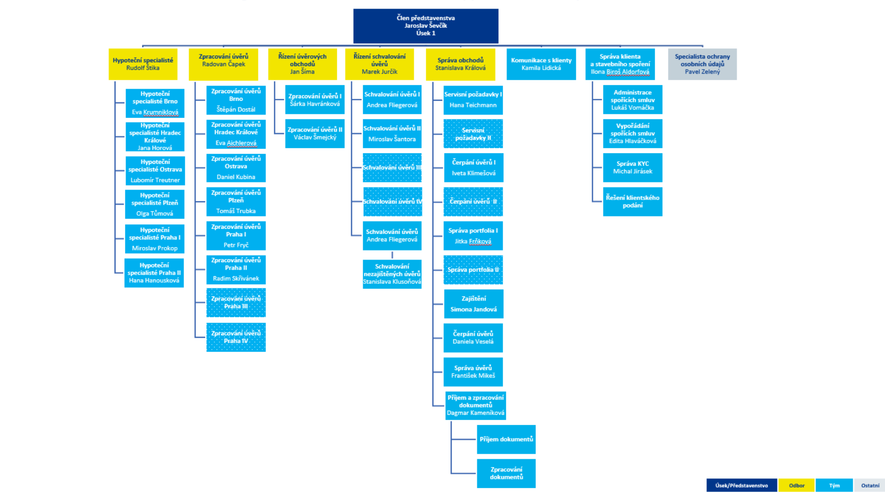
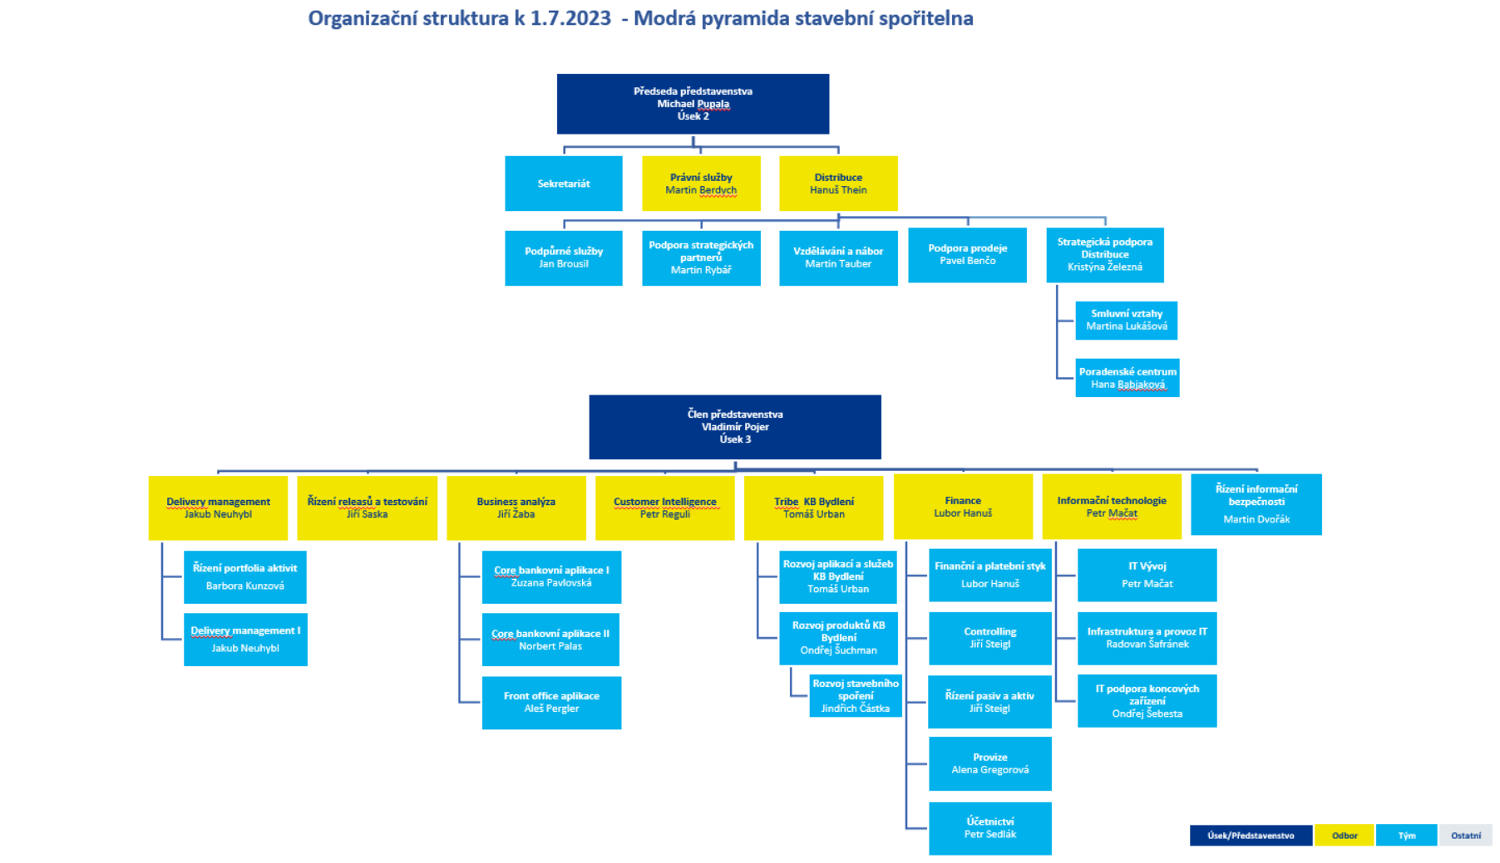
I. Část 1a
Organizační struktura povinné osoby

Organizační struktura povinné osoby |  | Vyhláška č. 163/2014 Sb., v platném znění, příloha 10

Informace platné k datu: | (30/9/2023)
Počet obchodních míst | 191 | Bod 1 písm. h)
Počet pracovníků (přepočtený stav) | 600
Organizační struktura povinné osoby (znázorní se níže)

I. Část 3a
I. Část 3a
Grafické znázornění konsolidačního celku, jehož členem je povinná osoba, z hlediska vlastnického uspořádání

Komerční banka, a.s.
Na Příkopě 33/969
114 07 Praha 1

 |  | 100% |  | 99.98%
BASTION EUROPEAN
INVESTMENTS S.A.
Rue des Colonies 11
1000 Bruxelles
Modrá pyramida
stavební spořitelna, a.s.
Bělehradská 128/222
120 21 Praha 2

 |  | 100% |  | 100%
KB Penzijní společnost, a.s.
náměstí Junkových 2772/1
155 00 Praha 5
KB Real Estate, s.r.o.
Václavské náměstí 796/42
110 00 Praha 1

 |  | 100% |  | 100%

VN 42, s.r.o.
Václavské náměstí 796/42
110 00 Praha 1
STD2, s.r.o.
Václavské náměstí 796/42
110 00 Praha 1

 |  | 100% |  | 50.10%
SG Equipment Finance Czech Republic s.r.o.
náměstí Junkových 2772/1
155 00 Praha 5
Factoring KB, a.s.
náměstí Junkových 2772/1
155 00 Praha 5

 | 16,35% (FA) | 83.65% |  | 50.93%

Protos, uzavřený
investiční fond, a.s.
Rohanské nábřeží 693/10
186 00 Praha 8
ESSOX s.r.o.
F. A. Gerstnera 52
370 01 České Budějovice 7
ESSOX FINANCE, s.r.o.
Karadžičova 16
821 08 Bratislava

 |  |  |  |  |  | 100%

 |  | 100% |  | 100%

KB Poradenství, s.r.o.
náměstí Junkových 2772/1
155 00 Praha 5
KB SmartSolutions, s.r.o.
Václavské náměstí 796/42
110 00 Praha 1
My Smart Living, s.r.o.²⁾
Václavské náměstí 796/42
110 00 Praha 1

 |  |  |  |  |  | 100%

Regulovaný konsolidační celek pro dohled ČNB

 |  | 49% |  | 20%

Komerční pojišťovna, a.s.¹⁾
náměstí Junkových 2772/1
155 00 Praha 5
CBCB - Czech Banking
Credit Bureau, a.s.²⁾
Štětkova 1638/18
140 00 Praha 4
KB Advisory, s. r. o.²⁾
Václavské náměstí 796/42
110 00 Praha 1

 |  |  |  |  |  | 100%

 |  | 1%

Worldline Czech Republic s.r.o.²⁾
Rohanské nábřeží 670/17
186 00 Praha 8
Finbricks, s.r.o.²⁾
Václavské náměstí 796/42
110 00 Praha 1
Platební instituce Roger a.s.²⁾
Merhautova 327/1
613 00 Brno
Roger Finance s.r.o.²⁾
Merhautova 327/1
613 00 Brno

 |  |  |  |  | 100% | 24.83% |  | 100%

Upvest JV Equity s.r.o.²⁾
Jindřišská 937/16
110 00 Praha 1
upvest s.r.o.²⁾
Jindřišská 937/16
110 00 Praha 1
Invoice Financing s.r.o.²⁾
Merhautova 327/1
613 00 Brno

 |  |  | 100% |  | 96% |  |  | 100%

MonkeyData s.r.o.²⁾
náměstí Junkových 2772/1
155 00 Praha 5
Lemonero s.r.o.²⁾
náměstí Junkových 2772/1
155 00 Praha 5

 |  |  |  |  |  | 33.17% |  | 100%

ENVIROS GLOBAL LIMITED²⁾
Curzon House Southernhay West
EX1 1RS Exeter, Devon

 |  |  |  |  |  | 100%

 |  |  |  |  |  |  | 80%
ENVIROS, s.r.o.²⁾
Dykova 53/10
101 00 Praha 10
ENVIROS, s.r.o.²⁾
Dvory 1932
020 01 Púchov

 |  |  |  |  |  | 20% |  | 100%

ENVIROS d.o.o. Beograd²⁾
Bulevar Mihaila Pupina 6/19
110 70 Beograd

 |  |  |  |  |  |  |  | 100%

Pozn.:
1) Subjekt není institucí, finanční institucí, podnikem pomocných služeb nebo společností spravující aktiva podle článku 18 odst. 8 nařízení 575/2013/EU.
2) Subjekt není zahrnut z důvodu jeho velikosti, tj. subjekt splňuje podmínky podle článku 19 odst. 1 nařízení 575/2013/EU.

I. Část 3b
I. Část 3b
Grafické znázornění konsolidačního celku, jehož členem je povinná osoba, z hlediska řízení

Komerční banka, a.s.
Na Příkopě 33/969
114 07 Praha 1

 |  | 100% |  | 99.98%
BASTION EUROPEAN
INVESTMENTS S.A.
Rue des Colonies 11
1000 Bruxelles
Modrá pyramida
stavební spořitelna, a.s.
Bělehradská 128/222
120 21 Praha 2

 |  | 100% |  | 100%
KB Penzijní společnost, a.s.
náměstí Junkových 2772/1
155 00 Praha 5
KB Real Estate, s.r.o.
Václavské náměstí 796/42
110 00 Praha 1

 |  | 100% |  | 100%

VN 42, s.r.o.
Václavské náměstí 796/42
110 00 Praha 1
STD2, s.r.o.
Václavské náměstí 796/42
110 00 Praha 1

 |  | 100% |  | 50.10%
SG Equipment Finance Czech Republic s.r.o.
náměstí Junkových 2772/1
155 00 Praha 5
Factoring KB, a.s.
náměstí Junkových 2772/1
155 00 Praha 5

 | 16,35% (FA) | 83.65% |  | 50.93%

Protos, uzavřený
investiční fond, a.s.
Rohanské nábřeží 693/10
186 00 Praha 8
ESSOX s.r.o.
F. A. Gerstnera 52
370 01 České Budějovice 7
ESSOX FINANCE, s.r.o.
Karadžičova 16
821 08 Bratislava

 |  |  |  |  |  | 100%

 |  | 100% |  | 100%

KB Poradenství, s.r.o.
náměstí Junkových 2772/1
155 00 Praha 5
KB SmartSolutions, s.r.o.
Václavské náměstí 796/42
110 00 Praha 1
My Smart Living, s.r.o.²⁾
Václavské náměstí 796/42
110 00 Praha 1

 |  |  |  |  |  | 100%

Regulovaný konsolidační celek pro dohled ČNB

 |  | 49% |  | 20%

Komerční pojišťovna, a.s.¹⁾
náměstí Junkových 2772/1
155 00 Praha 5
CBCB - Czech Banking
Credit Bureau, a.s.²⁾
Štětkova 1638/18
140 00 Praha 4
KB Advisory, s. r. o.²⁾
Václavské náměstí 796/42
110 00 Praha 1

 |  |  |  |  |  | 100%

 |  | 1%

Worldline Czech Republic s.r.o.²⁾
Rohanské nábřeží 670/17
186 00 Praha 8
Finbricks, s.r.o.²⁾
Václavské náměstí 796/42
110 00 Praha 1
Platební instituce Roger a.s.²⁾
Merhautova 327/1
613 00 Brno
Roger Finance s.r.o.²⁾
Merhautova 327/1
613 00 Brno

 |  |  |  |  | 100% | 24.83% |  | 100%

Upvest JV Equity s.r.o.²⁾
Jindřišská 937/16
110 00 Praha 1
upvest s.r.o.²⁾
Jindřišská 937/16
110 00 Praha 1
Invoice Financing s.r.o.²⁾
Merhautova 327/1
613 00 Brno

 |  |  | 100% |  | 96% |  |  | 100%

MonkeyData s.r.o.²⁾
náměstí Junkových 2772/1
155 00 Praha 5
Lemonero s.r.o.²⁾
náměstí Junkových 2772/1
155 00 Praha 5

 |  |  |  |  |  | 33.17% |  | 100%

ENVIROS GLOBAL LIMITED²⁾
Curzon House Southernhay West
EX1 1RS Exeter, Devon

 |  |  |  |  |  | 100%

 |  |  |  |  |  |  | 80%
ENVIROS, s.r.o.²⁾
Dykova 53/10
101 00 Praha 10
ENVIROS, s.r.o.²⁾
Dvory 1932
020 01 Púchov

 |  |  |  |  |  | 20% |  | 100%

ENVIROS d.o.o. Beograd²⁾
Bulevar Mihaila Pupina 6/19
110 70 Beograd

 |  |  |  |  |  |  |  | 100%

Pozn.:
1) Subjekt není institucí, finanční institucí, podnikem pomocných služeb nebo společností spravující aktiva podle článku 18 odst. 8 nařízení 575/2013/EU.
2) Subjekt není zahrnut z důvodu jeho velikosti, tj. subjekt splňuje podmínky podle článku 19 odst. 1 nařízení 575/2013/EU.

